Sheet1
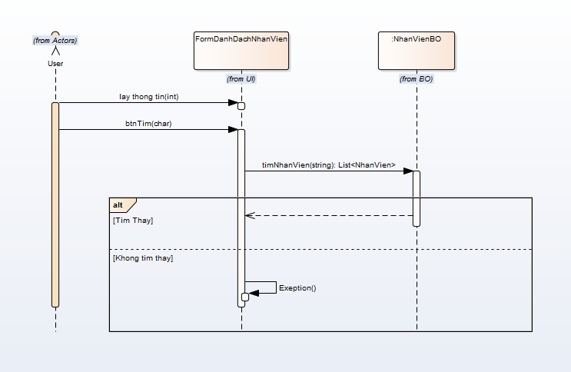
 | KH_HUE_L01_TranDucLinh_Quan Ly Nhan Vien_SequenceDiagram_v3.0

KH_HUE_L01_TranDucLinh_Danh Sach Nhan Vien_SequenceDiagram_v3.0

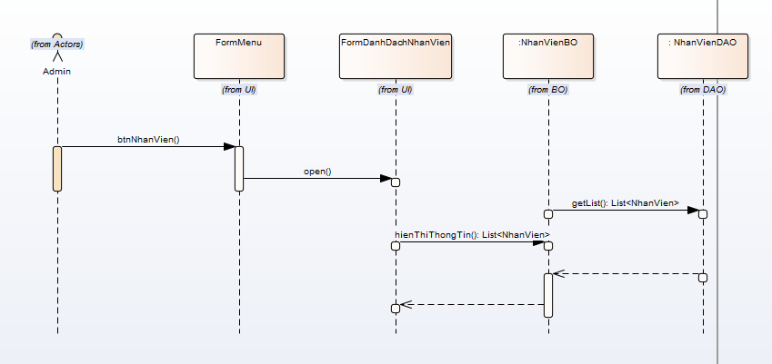

 |  | NOTE: Do nhóm em sử dụng Enterprise Architect để vẽ. Mà phần mềm này không thể hiện được "Mũi tên nét đứt chạm đáy của khối xử lý".

KH_HUE_L01_TranDucLinh_Sua Nhan Vien_SequenceDiagram_v3.0

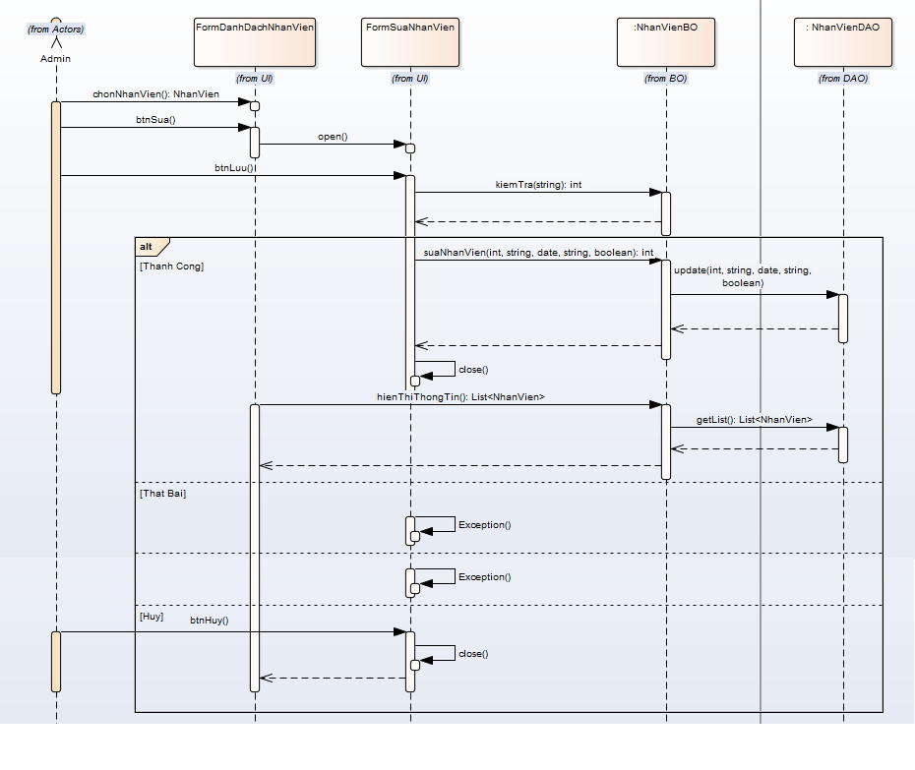

KH_HUE_L01_TranDucLinh_Them Nhan Vien_SequenceDiagram_v3.0

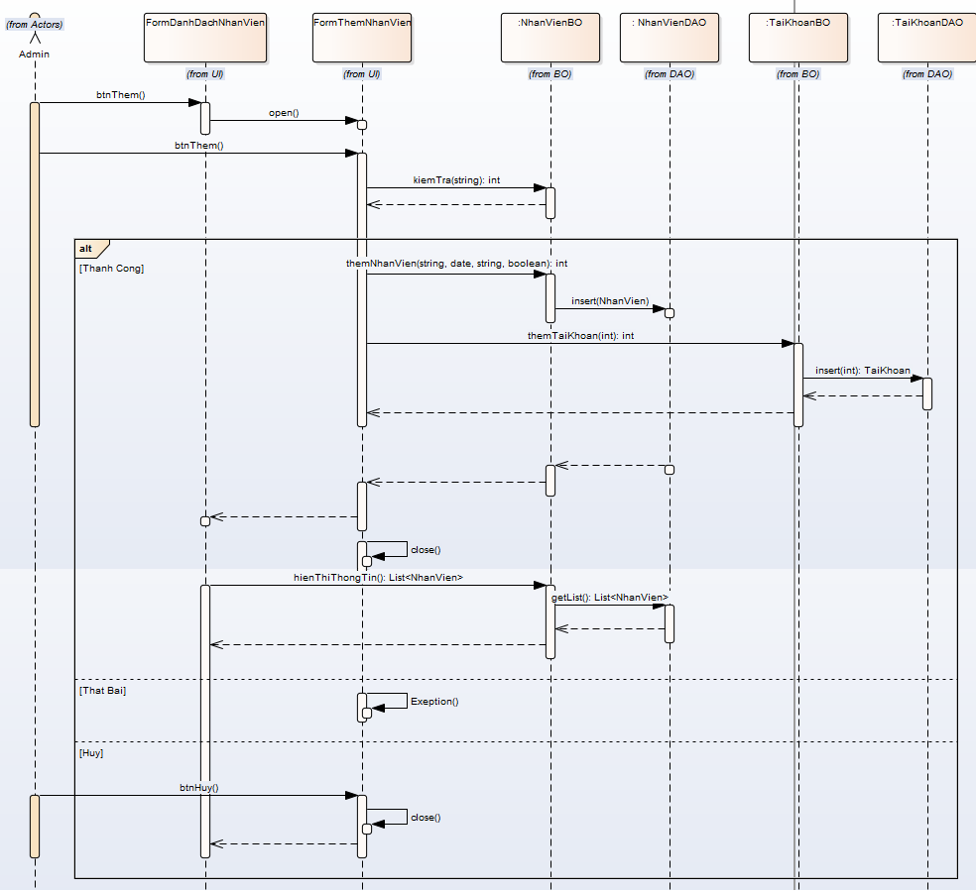

KH_HUE_L01_TranDucLinh_Xoa Nhan Vien_SequenceDiagram_v3.0

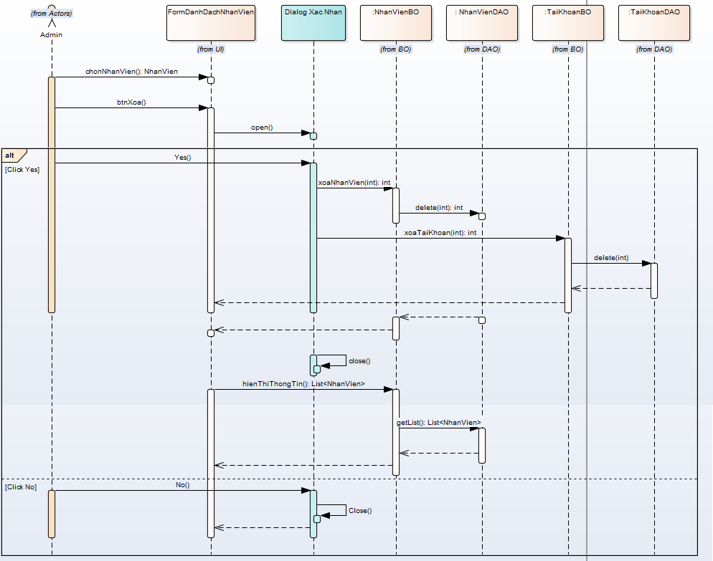

KH_HUE_L01_TranDucLinh_Tim Nhan Vien_SequenceDiagram_v3.0

